Pasaporte - HC
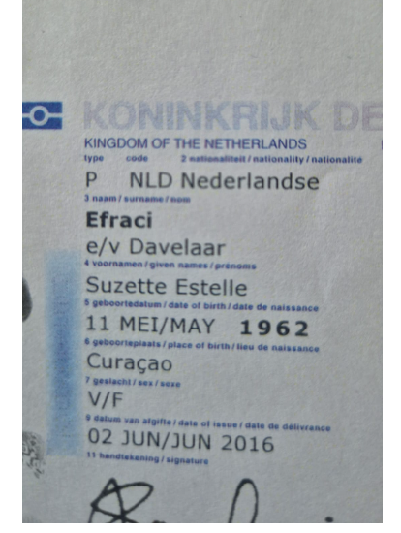
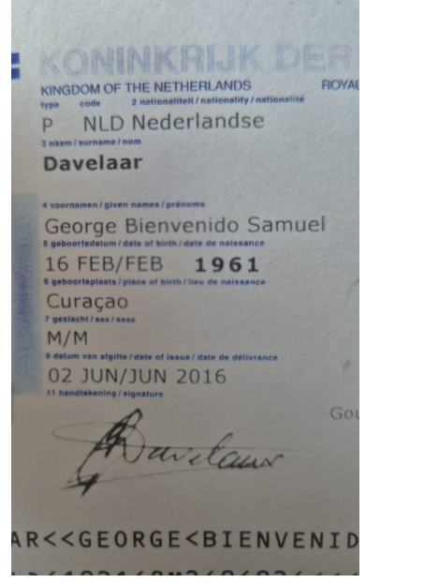
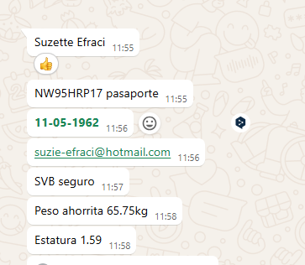
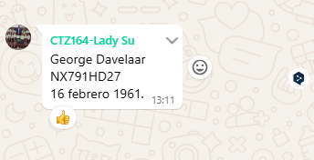

 |  |  |  |  |  |  |  | 3145355794 | 3216883178 | 3216811391
 |  |  |  |  | Pasaporte | NX791HD27 |  | GEORGE | SUZETTE
 |  |  |  |  | Nombre | George
 |  |  |  |  | Nombre | Bienvenido
 |  |  |  |  | Apellido | Davelaar
 |  |  |  |  |  | 1961-02-16 | NUEVO PASAPORTE
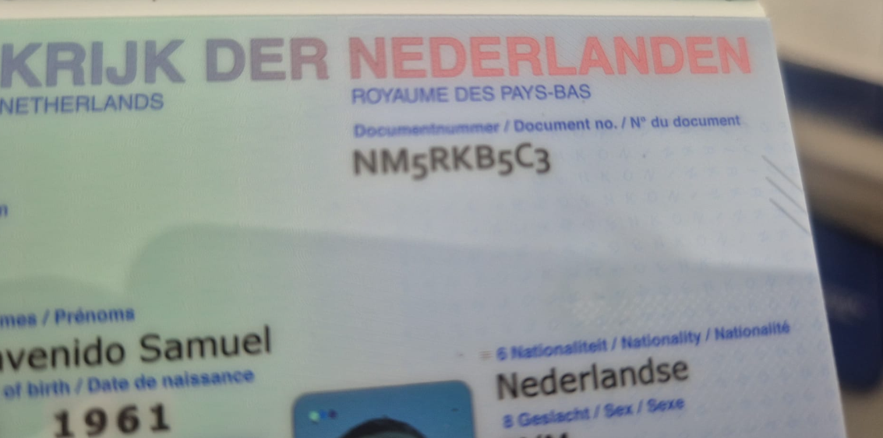
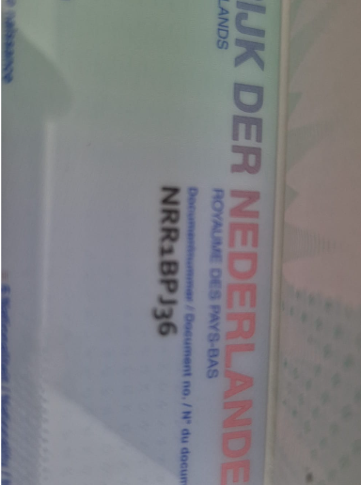
Nombre | SUZETTE
Nombre | ESTELLE |  | Fecha de nacimiento
Apellido | EFRACI |  | Edad | 63
Pasaporte | NW95HRP17
Padre |  | 11-
Madre
Estado civil |  |  |  | NUEVO PASAPORTE
Dirección
País
Email: | suzie-efraci@hotmail.com
Teléfono
Profesión
RH
Seguro
Peso
Altura |  |  |  |  |  |  | 321688
Idioma

Salud
*

